Sheet1
2020/10/1プログラム作成部分作業まとめ
【やってみて】
t-SNEは教師なし学習においてデータが多ければ多いほど効果を発揮し、だれが見てもはっきり分離されているとわかるくらい
クラス分離されていて凄いと思った。
クラスタリングは今までにも何回か出てきていた単語でかなり重要な部分と認識しているのでしっかり覚えていきたい
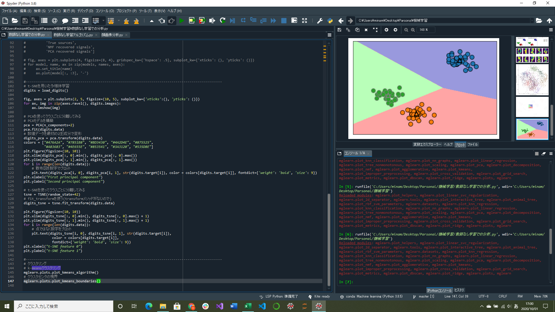
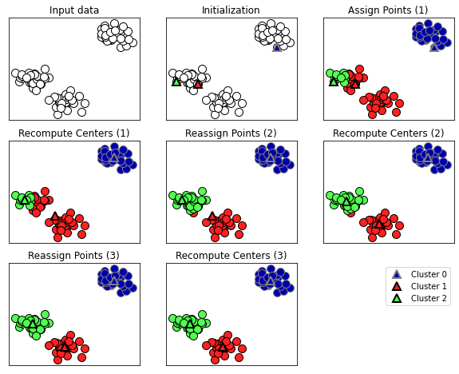
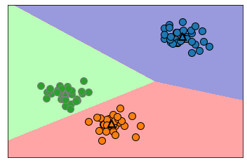

 |  |  |  | ↑k-meansで見つけたクラスタセンタとクラスタ境界

 |  | ↑入力データとk-meansアルゴリズムの3ステップ
t-SNEを用いた多様体学習部分実装 |  | 点の割り当てとクラスタセンタの再計算(割り当てられた点の平均を取る)を繰り返している
→高次元データを2次元や3次元に落とし込む多様体学習アルゴリズムの一つ
ランダムな2次元表現を作り、元の特徴空間で近いデータポイントを近くに遠いデータポイントは遠くに配置する(近傍を示す情報を維持する)
k-meansクラスタリングの基礎部分実装
→データのある領域を代表するようなクラスタ重心を見つけようとするアルゴリズム
クラスタリングはデータをもとに特徴を学習しグループ分けすること(どのグループに属するかはわからない状態のため)

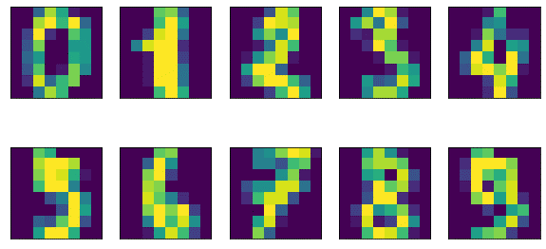
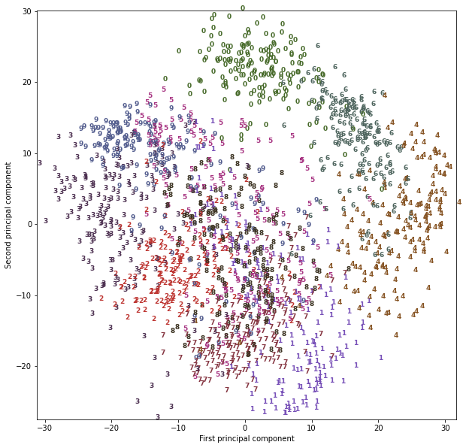
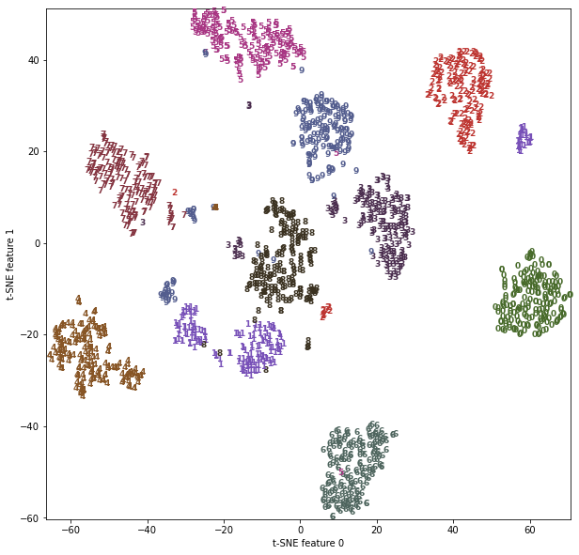

↑手書き数字データの例

 | ↑PCAを使用した2主成分でのクラス分離 |  | ↑t-SNEを用いて探し出した数字データの2成分を用いた散布図
 | 0,4,6はうまくいっているように見えるが全体的に見てクラスが重なっている |  | かなり明確にクラス分離されている

